MAPA DE MEDIOS 2022
MAPA DE MEDIOS

No se gestiona | NG
Gestión reactiva | GR
Gestión operativa | GO
Gestión estrategica | GE
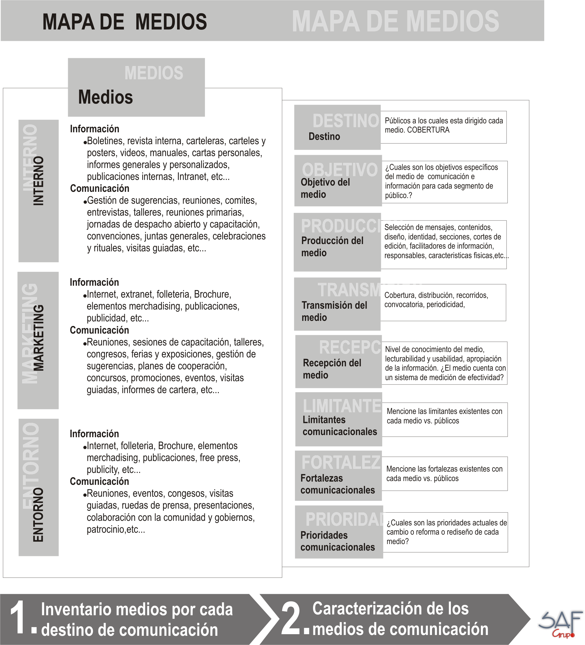
 |  |  | A QUIEN VA DIRIGIDO EL MEDIO |  |  |  |  |  |  |  |  |  |  |  |  |  |  |  |  |  | OBJETIVO DEL MEDIO |  |  | PRODUCCION DEL MEDIO |  |  |  |  |  |  |  |  |  |  |  |  |  |  |  |  |  | TRANSMISION DEL MEDIO |  |  |  | RECEPCION DEL MEDIO |  |  | LIMITANTES DEL MEDIO | FORTALEZAS DEL MEDIO | PRIORIDADES DEL MEDIO | FORMA DE GESTION ACTUAL
 | Clasificación |  | Internos |  |  |  |  |  |  |  | Entorno |  |  |  |  |  |  |  |  |  | El medio responde a una estrategia |  | ¿Cúal es el objetivo del medio? | Describa las caracteristicas fisicas del medio | Tiene estructura definida |  | ¿Se tiene definido quien selecciona los mensajes? |  |  | ¿Se cuenta con cortes de edición definidos? |  |  | ¿Se tiene definido quien define el diseño? |  |  | ¿Se cuenta con corresponsales o facilitadores de información? |  |  | ¿Se cuenta con un responsable directo del medio? |  |  | Cobertura | Forma de distribución | Convocatoria | Periodicidad | ¿Se ha evaluado la efectividad del medio?
MEDIOS EXTERNOS | Medio de información | Medio de comunicación | Empleados | Directivos | Comité Directivo | Alcaldias Locales | Sindicato | Usuarios | Profesionales del sector | Proveedores | Policia | Otras Entidades del Gobierno Nacional y Regional | Juntas Administradoras Locales | Colectividades locales | Sindicatos | Asociaciones | Congreso y Concejo | Medios de comunicación | Ciudadanos en general | Población Juvenil | Si | No |  |  | Si | No | Si | No | Quién? indique el cargo | Si | No | Cada cuanto ? Indique el parametro. | Si | No | Quién? indique el cargo | Si | No | Quienes? Indique los cargos y su estrategia | Si | No | Quién? indique el cargo |  |  |  |  | Si | No | Resultados de lecturabilidad, usabilidad, efectividad (diseño, contenido) nivel de conocimiento |  |  |  | NG | GR | GO | GE
PÁGINA WEB | X |  |  |  |  |  |  | X | X | X | X | X | X | X | X | X | X | X | X |  | X |  | Brindar información sobre la gestión institucional de la Entidad (Planes, Proyectos, Programas, Politicas Públlicas, Tramites y Servicios) | Digital | X |  | X |  | Jefe Oficinba Asesora de Comunicaciones |  | X | Se actualiza de acuerdo a la necesidad de información | X |  | Oficina Asesora de Comunicaciones y Dirección de Tecnologías | X |  | Los líderes de las diferentes dependencias | X |  | Administrador de contenidos | Nacional | Digital | Comunicación Directa | Diaria | x |  | Alto tráfico de visitas |  | Es el medio más directo para mantener informada a la gente |  |  |  | X
TWITTER | X |  |  |  |  |  |  |  |  |  |  |  |  |  |  |  |  | X | X |  | X |  | Brindar información institucional de interés para la ciudadanía | Digital | X |  | X |  | Jefe Oficinba Asesora de Comunicaciones |  |  | Se actualiza de acuerdo a la necesidad de información |  |  | Oficina Asesora de Comunicaciones | X |  | Equipo de periodistas y enlaces de las diferentes dependencias | X |  | Estratega digital y CMs | Nacional | Digital | Comunicación Directa | Diaria | x |  | Buen nivel de seguidores |  | inmediatez |  |  |  | x
FACEBOOK | X |  |  |  |  |  |  |  |  |  |  |  |  |  |  |  |  | X | X |  | X |  | Brindar información institucional de interés para la ciudadanía | Digital | X |  | X |  | Jefe Oficinba Asesora de Comunicaciones |  |  | Se actualiza de acuerdo a la necesidad de información |  |  | Oficina Asesora de Comunicaciones | X |  | Equipo de periodistas y enlaces de las diferentes dependencias | X |  | Estratega digital y CMs | Nacional | Digital | Comunicación Directa | Diaria | x |  | Buen número de fans |  | inmediatez |  |  |  | x
INSTAGRAM | X |  |  |  |  |  |  |  |  |  |  |  |  |  |  |  |  | X | X |  | X |  | Brindar información institucional de interés para la ciudadanía | Digital | X |  | X |  | Jefe Oficinba Asesora de Comunicaciones |  |  | Se actualiza de acuerdo a la necesidad de información |  |  | Oficina Asesora de Comunicaciones | X |  | Equipo de periodistas y enlaces de las diferentes dependencias | X |  | Estratega digital y CMs | Nacional | Digital | Comunicación Directa | Diaria | x |  | Buen número de seguidores |  | inmediatez |  |  |  | x
TIK TOK | X |  |  |  |  |  |  | X |  |  |  |  |  |  |  |  |  |  |  | X | X |  | Brindar información institucional de interés para la población juvenil | Digital | X |  | X |  | Jefe Oficinba Asesora de Comunicaciones |  |  | Se actualiza de acuerdo a la necesidad de información |  |  | Oficina Asesora de Comunicaciones | X |  | Estratega digital y CMs | X |  | Estratega digital y CMs | Nacional | Digital | Comunicación Directa | Diaria | x |  | Buen número de seguidores |  | inmediatez |  |  |  | x
YOUTUBE | X |  |  |  |  |  |  |  |  |  |  |  |  |  |  |  |  | X | X |  | X |  | Brindar información institucional de interés para la ciudadanía | Digital | X |  | X |  | Jefe Oficinba Asesora de Comunicaciones |  |  | Se actualiza de acuerdo a la necesidad de información |  |  | Oficina Asesora de Comunicaciones | X |  | Equipo de Producción audiovisual y periodistas | X |  | CMs | Nacional | Digital | Comunicación Directa | Diaria | x |  | Buen nivel de visitas |  | inmediatez |  |  |  | x
MEDIOS INTERNOS
INTRANET | X |  | X | X | X | X | X |  |  |  |  |  |  |  |  |  |  |  |  |  | x |  | Brindar información al público interno sobre la gestión institucional y el tema de bienestar y desarrollo | Digital | X |  | X |  | Proceso de comunicaciones y gestión humana | X |  | Semanalmente | X |  | Oficina Asesora de Comunicaciones y Dirección de Tecnologías | X |  | Los líderes de las diferentes dependencias | X |  | Administrador de Contenidos | Institucional | Digital | Comunicación Directa | Diaria | X |  | Buen tráfico de visitas |  | Diseño amigable y atractivo, los aplicativos que se encuentra en la Intranet motivan a que la gente ingrese al medio. |  |  |  | X
CARTELERAS DIGITALES | X |  | X | X | X | X | X |  |  |  |  |  |  |  |  |  |  |  |  |  | X |  | Visibilizar la información del despacho. | Digiital | X |  | X |  | Proceso de Comunicaciones | X |  | Semanalmente | X |  | Oficina Asesora de Comunicaciones | X |  | Los líderes de las diferentes dependencias | X |  | Coordinadora de Comuicaciones Internas | Institucional | Digital | No se realiza | Diaria | X |  | No se ha evaluado la efectividad |  | Son atractivas |  |  |  | X
CORREO MASIVO INSTITUCIONAL | X |  | X | X | X | X | X |  |  |  |  |  |  |  |  |  |  |  |  |  | x |  | Bridar información de las campañas internas y la gestión institucional | Digital | X |  | X |  | Proceso de Comunicaciones | X |  | Semanalmente | X |  | Oficina Asesora de Comunicaciones y Dirección de Tecnologías | X |  | Los líderes de las diferentes dependencias | X |  | Coordinadora de Comuicaciones Internas | Institucional | Digital | No se realiza | Diaria | X |  | Tiene buena aceptación |  | Es el medio más efectivo para mantener informada a la gente |  |  |  | X
EDUCACIÓN VIRTUAL |  | X | X | X | X | X | X |  |  |  |  |  |  |  |  |  |  |  |  |  | x |  | Capacitar a los funcionarios y contratistas en los temas que se requiere mejorar el desempeño. | Digital | X |  | X |  | Proceso de Gestión Humana |  | X | Se realiza de acuerdo con las necesidades de capacitación del personal | X |  | Dirección de Gestión del Talento Humano y Dirección de Tecnologías | X |  | Los líderes de las diferentes dependencias |  | X | Dirección de Gestión del Talento Humano | Institucional | Digital | Se realiza cuando es requerido | Se realiza cuando es requerido |  | X | No se ha evaluado la efectividad |  | Permite que todo el personal pueda consultar la información |  |  |  | X

